Synthèse à copier dans l'outil
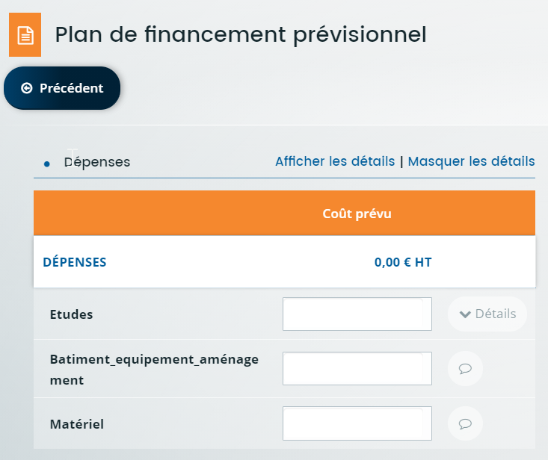
PLAN DE FINANCEMENT DU PROJET | Montant présenté |  | Veuillez saisir les champs sous fond jaune
Matériel / équipement | - €
Matériel | - €
Données à saisir dans l'écran Plan de financement prévisionnel Colonne DEPENSES
Equipement | - €
Matériel / équipement Matériel
Equipement Prestations Etudes et conception
Logiciels
Prestations (= dépenses immatérielles) | - €
Etudes et conception | - €
Logiciels | - €
TOTAL DEPENSES PRESENTEES | - €
Prestations retenues (dépenses immatérielles plafonnées à 15% des dépenses matérielles) | - €
TOTAL DES DEPENSES PRESENTABLES après plafonnement | - € | Plafonnement dépenses immatérielles 15% et dépenses éligibles maximum autorisées sur 2023-2027
Seuil de dépenses éligibles | 20,000.00 €
Taux d'aide prévu | 30.00%
Si vous avez reçu une autre aide pour un autre projet sur ce dispositif pour la programmation PSN 2023-2027: montant total des dépenses éligibles déjà aidées (en € HT)
Plafond max des dépenses éligibles sur la durée sur la programmation PSN 2023-2027 | 4,000,000.00 €
Données à saisir dans Financement prévu
FINANCEMENT PREVU (Région + FEADER) | Le seuil de l'assiette éligible n'est pas atteint, pas d'aide possible |  |  | 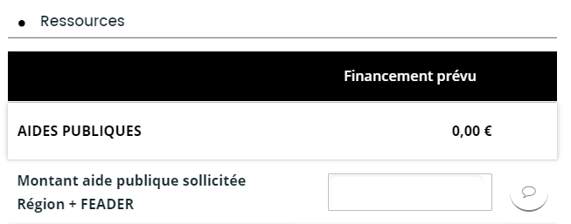
Montant Région
Montant FEADER

